信用交易
融资融券市场交易数据统计(2023-10-13)

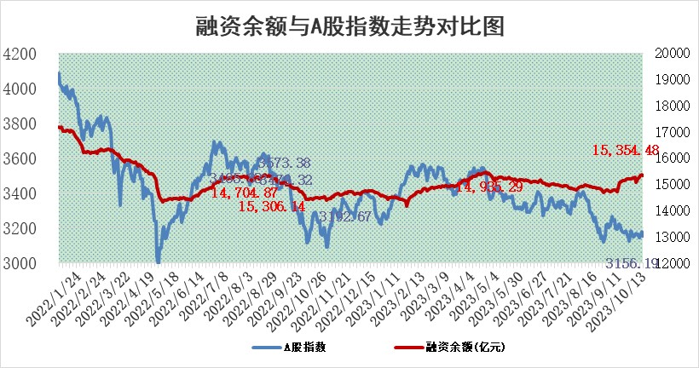
标的证券 | 融资融券余额（亿元） | 融资余额（亿元） | 融券余额（亿元） | 融资买入额（亿元） | 融资融券规模变化（亿元） | 融资余额增幅(‰) | 融券余额增幅(%)
统计数据 | 16,233.28 | 15,354.48 | 876.00 | 655.65 | -17.54 | -0.95 | -0.35

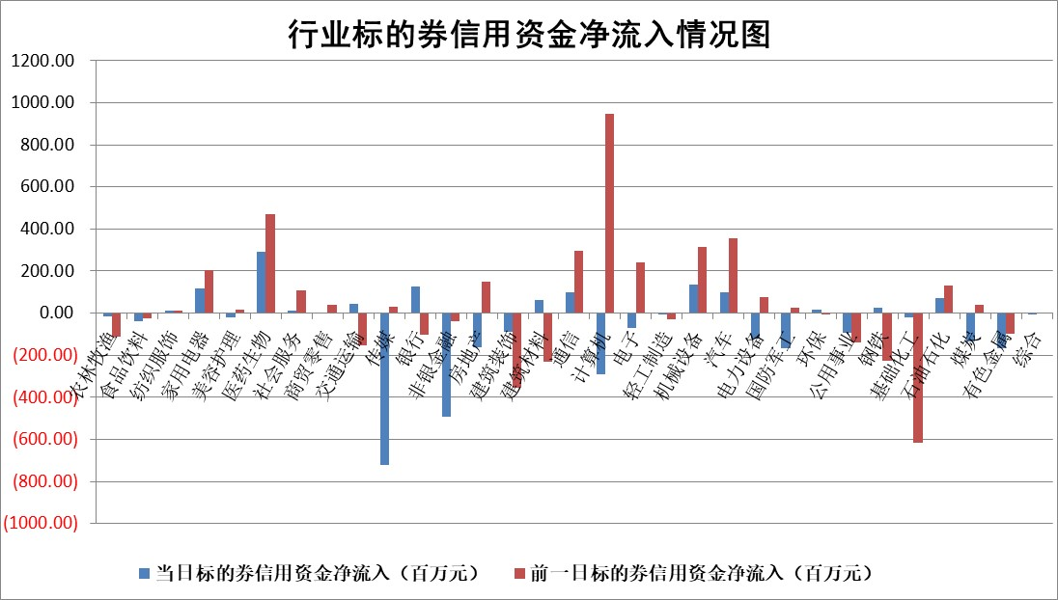

 |  |  |  |  |  |  |  | 2

标的基金代码 | 标的基金简称 | 融资余额/市值(%) | 融资余额增幅(%) | 融资买入额/成交金额(%) | （融资余额净增额-融券余额净增额）/市值(‱) | 融券余额降幅(%) | ABS[（融资余额净增额-融券余额净增额）/市值净增额-1](%)
159902 | 华夏中小板ETF | 0.00 | 0.00 | 0.00 | 0.00 | 0.00 | 100.00
159915 | 易方达创业板ETF | 3.31 | 1.74 | 84522.43 | 6.11 | 8.43 | 105.17
159919 | 嘉实沪深300ETF | 3.57 | 0.95 | 7.55 | 4.40 | 30.66 | 104.52
159920 | 华夏恒生ETF | 64.90 | 0.05 | 6.71 | 3.30 | 2.09 | 101.54
159922 | 嘉实中证500ETF | 0.92 | 1.88 | 35.37 | 4.67 | 1.47 | 108.05
159925 | 南方沪深300ETF | 0.05 | 2.07 | 0.20 | 0.10 | 0.00 | 100.11
159928 | 消费ETF | 1.16 | 3.67 | 8.67 | 4.10 | -0.29 | 102.14
159934 | 易方达黄金ETF | 252.34 | -0.10 | 3.60 | -25.99 | 0.00 | 151.52
159939 | 全指信息技术ETF | 0.81 | -3.11 | 11.61 | -2.54 | 0.55 | 95.38
159940 | 全指金融地产ETF | 0.10 | -0.55 | 0.00 | -0.05 | 0.00 | 99.91
159995 | 半导体芯片ETF | 2.76 | -2.13 | 96.58 | -6.20 | -1.48 | 39.54
159997 | 天弘中证电子ETF | 1.61 | 0.50 | 2.08 | 0.84 | 0.21 | 103.91
159998 | 天弘中证计算机主题ETF | 0.54 | 5.18 | 0.37 | 6.60 | 39.31 | 103.98
510050 | 华夏上证50ETF | 8.54 | -1.90 | 311.84 | -11.99 | 44.33 | 64.25
510180 | 华安上证180ETF | 0.48 | 0.43 | 1.40 | 0.22 | 5.92 | 100.31
510880 | 华泰柏瑞红利ETF | 0.31 | -10.11 | 0.68 | -2.93 | 25.49 | 364.25
510900 | 易方达恒生H股ETF | 85.36 | 0.01 | 4.60 | 1.03 | 0.00 | 100.51
511010 | 5年期国债ETF | 11.98 | 0.10 | 0.24 | 1.22 | 0.00 | 85.23
511380 | 可转债及可交换债券ETF | 4.39 | -1.51 | 4.46 | -6.71 | 0.00 | 37.31
512000 | 全指证券ETF | 8.12 | 0.17 | 22.31 | 1.99 | 1.02 | 101.89
512010 | 沪深300医药卫生ETF | 4.14 | -1.34 | 116.85 | -8.33 | -25.13 | 85.62
512070 | 沪深300非银ETF | 2.16 | 0.02 | 388.26 | 0.52 | 8.08 | 100.38
512400 | 南方中证申万有色金属ETF | 2.01 | 6.07 | 1.24 | 12.60 | 8.97 | 110.99
512580 | 广发中证环保产业ETF | 1.33 | -1.40 | 0.20 | -1.77 | 1.70 | 98.84
512660 | 国泰中证军工ETF | 4.07 | 3.43 | 21.40 | 12.99 | -3.08 | 131.50
512800 | 华宝中证银行ETF | 13.56 | 0.31 | 2.97 | 0.53 | -18.30 | 94.42
512980 | 广发中证传媒ETF | 0.96 | -0.81 | 238.32 | -0.93 | -1.00 | 99.57
515030 | 华夏中证新能源汽车ETF | 2.58 | 0.81 | 34.62 | 2.31 | 1.38 | 101.30
515050 | 华夏中证5G通信主题ETF | 1.39 | 0.15 | 8.56 | 0.73 | 6.59 | 100.69
515070 | 华夏中证人工智能ETF | 3.34 | 1.72 | 3.80 | 5.84 | 1.59 | 103.86
标的股票比较指标 |  | 融资余额/流通A股市值(%) | 融资余额增幅(%) | 融资买入额/成交金额(%) | （融资余额净增额-融券余额净增额）/流通A股市值(‱) | 融券余额降幅(%) | ABS[（融资余额净增额-融券余额净增额）/流通A股市值净增额-1](%)
前十名标的个股 |  | 紫鑫药业 | 麦捷科技 | 博瑞传播 | 蓝黛科技 | 申华控股 | 悦康药业
 |  | 嘉凯城 | 蓝黛科技 | 太平鸟 | 东威科技 | 长虹华意 | 宝丽迪
 |  | 宋都股份 | 依米康 | 东来技术 | 依米康 | 特发信息 | 智立方
 |  | 美好置业 | 金安国纪 | 英科再生 | 麦捷科技 | 永茂泰 | 四方达
 |  | 中天金融 | 鸿利智汇 | 中科微至 | 中贝通信 | 奥福环保 | 鸿博股份
 |  | 庞大集团 | 通化金马 | TCL科技 | 润达医疗 | 三角轮胎 | 特发服务
 |  | 泽达易盛 | 润达医疗 | 上海艾录 | 永贵电器 | 景兴纸业 | 华兰疫苗
 |  | 蓝光发展 | 浙能电力 | 时代出版 | 武汉凡谷 | 汉仪股份 | 纽泰格
 |  | 仁东控股 | 永贵电器 | 四方达 | 通化金马 | 安联锐视 | 均胜电子
 |  | 亿田智能 | 美好医疗 | 恒力石化 | 宜通世纪 | 东威科技 | 华纳药厂
后十名标的个股 |  | 鸿达兴业 | 皇庭国际 | 骏成科技 | 皇庭国际 | 银龙股份 | 汉仪股份
 |  | 天沃科技 | 三维天地 | 鸿达兴业 | 三维天地 | 凤凰股份 | 上海九百
 |  | 金圆股份 | 五洲新春 | 天沃科技 | 格林精密 | 惠博普 | 天益医疗
 |  | 哈工智能 | 上声电子 | 金圆股份 | 秋田微 | 普天科技 | 天宸股份
 |  | 正邦科技 | 澳华内镜 | 哈工智能 | 昆仑万维 | 京威股份 | 万祥科技
 |  | 华铁股份 | 凯旺科技 | 正邦科技 | 菲菱科思 | 华锐精密 | 湘油泵
 |  | 阳光城 | 格林精密 | 华铁股份 | 零点有数 | 城市传媒 | 东山精密 | ;
 |  | 中国中期 | 众生药业 | 阳光城 | 圣诺生物 | 岱勒新材 | 虹软科技
 |  | 慧辰股份 | 人民网 | 中国中期 | 五洲新春 | 乐普医疗 | 津荣天宇
 |  | 新华联 | 鼎通科技 | 慧辰股份 | 争光股份 | 闽东电力 | 深科达
说明：1.以上普通交易数据和信用交易数据皆以交易日收盘后数据为基准；2.上述标的证券总数据只计算标的证券市场总数据，不包括从标的证券中调出去标的证券数据，所以与交易所公布的总值略有不同； 3.上述行业采用申万一级行业分类；4.以上标的基金和标的个股中比较的6个指标值中：前5个（从左至右）为正向指标，值越大排名越靠前；第6个为逆向指标，值越小，排名越靠前；5.第6个指标中ABS[]表示求绝对值，其主要用于考量信用资金相对净流入对股价相对净变化的贡献程度；6.数据来源：wind，交易所。

 | 证券代码 | 新增融资余额 | 融资买入额 | 融资买入增幅前10
远大智能 | 002689 | 28175353 | 42268582 | 199%
亚太股份 | 002284 | 21555247 | 34242865 | 82%
赛诺医疗 | 688108 | 72122899 | 101076547 | 78%
湖南发展 | 000722 | 66023557 | 137112987 | 75%
柘中股份 | 002346 | 14584119 | 36845980 | 58%
国城矿业 | 000688 | 24683149 | 48240585 | 54%
兆新股份 | 002256 | 1985058 | 4066269 | 52%
凯美特气 | 002549 | 33806472 | 61340055 | 52%
华昌达 | 300278 | 13474542 | 19303225 | 48%
新华联 | 000620 | 27311937 | 39201759 | 43%

 | 证券代码 | 新增融资余额 | 融资买入额 | 融资买入增幅前10
兔宝宝 | 002043 | 73310337 | 89923983 | 334%
捷昌驱动 | 603583 | 26026415 | 31686727 | 262%
湘财股份 | 600095 | 94196837 | 132280449 | 252%
中谷物流 | 603565 | 49103883 | 60098371 | 234%
中青宝 | 300052 | 24215352 | 31377809 | 98%
顾家家居 | 603816 | 138518545 | 188424210 | 78%
喜临门 | 603008 | 31503289 | 48351944 | 77%
财信发展 | 000838 | 10831830 | 17666790 | 74%
苏州银行 | 002966 | 10578096 | 19143736 | 72%
金诚信 | 603979 | 23858538 | 36098133 | 60%

